상품제안서
스마텍 블루투스 초슬림 충전식 키보드 | 상품코드: S45681

 |  |  |  |  |  |  | 02-713-8555 | www.synergygift.co.kr
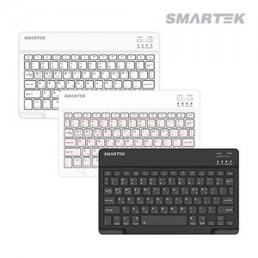

【상세/제작정보】

【인쇄/포장옵션】 | 레이저, 풀칼라 / 포장지포장

【공급단가】 | 수량 | 50~ | 100~ | 500~ | 1,000~ | 3,000~
*VAT별도 | 화이트 | 5,250원 | 5,040원 | 4,680원 | 4,590원 | 4,500원
 | 블랙 | 5,250원 | 5,040원 | 4,680원 | 4,590원 | 4,500원
 | 핑크(품절) | 5,250원 | 5,040원 | 4,680원 | 4,590원 | 4,500원

【상품 URL】 | https://www.synergygift.co.kr:443/src/goods_detail.php?gdno=45681

